№1-5（その他作業）
保育間伐区域以外の区域の作業を一緒の物件として発注する場合（直径１km以内、以下イメージ）や保育間伐区域内で伐倒、枝払、玉切、片付け以外に必要な作業がある場合は、「作業工程表」シートの工程等を参考に手入力で直接事業費を入力してください。
直接費事業費№1-5

 |  |  |  |  | 名称： | 保育間伐事業
 |  |  |  |  | 工種： | 選木
名 称 | 形状・寸法 | 数 量 | 単位 | 単価 | 金 額 | 備 考
特殊作業員 | 選木600本/ha×5ha | 4.80 | 人 | 24,800 | 119,040 | 0.16 | 人/100本
普通作業員 | 選木600本/ha×5ha | 4.80 | 人 | 21,900 | 105,120 | 0.16 | 人/100本
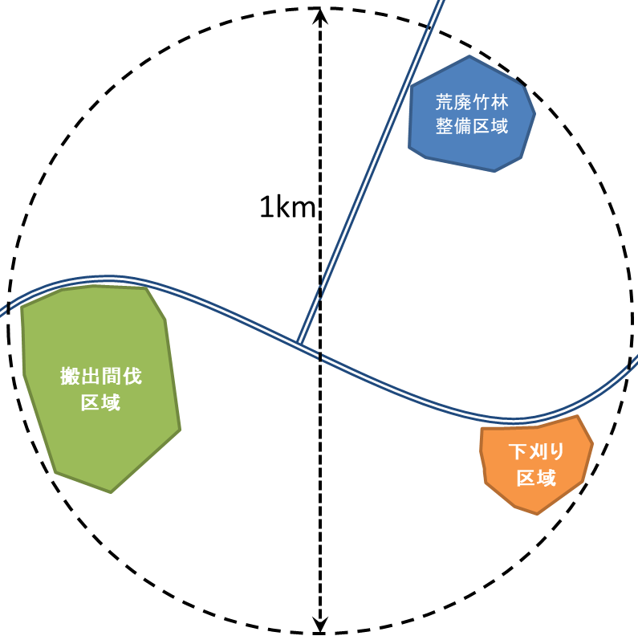
保育間伐
区域
諸雑費 |  | 4% |  |  | 8,966 | 対象額 | 224,160

計 |  |  |  |  | 233,126 | 円 | （円以下切捨て）

